Sheet1
折叠床采购项目报价清单
序号 | 品名 | 规格 | 参考图片 | 单位 | 数量 | 单价（元） | 小计金额（元）
1 | 折叠床 | 190*80*28cm；可收纳四折折叠床，棉麻面料，特厚高弹海绵，环保加厚木板，360°降噪万向轮，底部加粗加厚钢管支架，承重280kg | 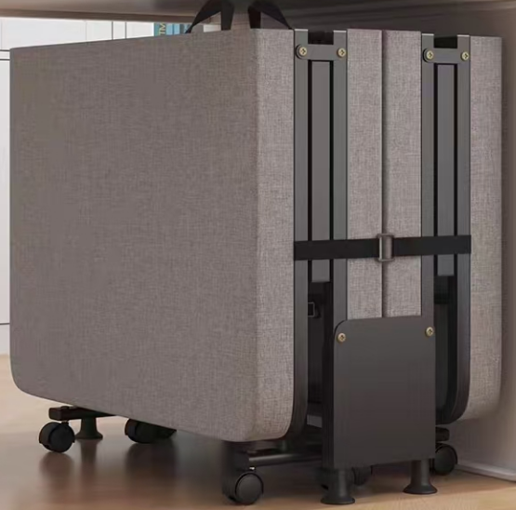 | 张 | 16
合计金额（元） |  |  |  | 0
备注：单价报价包括各种税金、运输费、搬运费、材料费、人工费、安装费等一切费用，即最终价格。
 |  |  |  | 公司盖章：
 |  |  |  | 联系人：
 |  |  |  | 联系电话：

